AM und Bildung
Arbeitmarkt und Bildung in Wien
 | Jun-23

Arbeitsmarktdaten im Kontext von Bildungsabschlüssen:
Das mit Abstand höchste Arbeitslosigkeitsrisiko haben Personen, die keinen über die Pflichtschule hinausgehenden Bildungsabschluss vorweisen können.

Wichtige Arbeitsmarktdaten auf einen Blick

 |  |  | Veränd. zum Vorjahr
 | Bestand/Quote |  | absolut | in%

Arbeitslose Personen | 104,185 |  | 5,600 | 5.7%
Frauen | 45,371 |  | 2,111 | 4.9%
Männer *) | 58,814 |  | 3,489 | 6.3%
Unselbständig Beschäftigte | 918,769 |  | 17,769 | 2.0%
Frauen | 443,064 |  | 8,741 | 2.0%
Männer *) | 475,705 |  | 9,028 | 1.9%
Arbeitslosenquote - nationale Berechnung | 10.2% |  | 0.3% | -Punkte
Frauen | 9.3% |  | 0.2% | -Punkte
Männer *) | 11.0% |  | 0.4% | -Punkte

 | arbeitslose Personen |  | offene Stellen

 | Bestand | Anteil | Bestand | Anteil

Gesamt | 104,185 | 100% | 17,989 | 100%
maximal Pflichtschule | 49,261 | 47.3% | 7,269 | 40.4%
Lehre | 20,313 | 19.5% | 5,209 | 29.0%
Mittlere technisch-gewerbliche Schule | 629 | 0.6% | 30 | 0.2%
Mittlere kaufmännische Schule | 1,758 | 1.7% | 95 | 0.5%
sonstige mittlere Schule | 2,175 | 2.1% | 1,308 | 7.3%
Allgemeinbildende höhere Schule | 9,905 | 9.5% | 131 | 0.7%
Höhere technisch-gewerbliche Schule | 1,891 | 1.8% | 815 | 4.5%
Höhere kaufmännische Schule | 1,728 | 1.7% | 417 | 2.3%
sonstige höhere Schule | 2,958 | 2.8% | 1,216 | 6.8%
Akademie | 332 | 0.3% | 86 | 0.5%
Fachhochschule | 1,242 | 1.2% | 545 | 3.0%
Universität, Hochschule, Pädagogische Hochschule | 11,789 | 11.3% | 868 | 4.8%

47,3% der arbeitslosen Personen hat lediglich Pflichtschulausbildung, 19,5% verfügen über einen Lehrabschluss; in Summe weisen 66,8% aller arbeitslosen Personen maximal Lehrausbildung auf. Personen mit Lehrabschluss sind allerdings im Vorteil: 29,0% der (sofort verfügbaren) offenen Stellen verlangt diese Qualifikation.

Bestand arbeitsloser Personen nach Ausbildung und Geschlecht

 | Frauen N = 45.371 | Männer *) N = 58.814
Pflichtschule | 45.5% | 48.6%
Lehre | 16.1% | 22.2%
BMS | 5.3% | 3.7%
AHS | 9.9% | 9.2%
BHS | 6.6% | 6.1%
Uni, FH, Akademie | 16.4% | 10.1%

Bei der differenzierten Betrachtung arbeitsloser Personen nach Geschlecht zeigt sich ein Unterschied beim Anteil von Personen mit Pflichtschulausbildung (Männer: 48,6%, Frauen: 45,5%), noch deutlicher ist der Unterschied beim Anteil von Personen mit Lehrabschluss: 16,1% der arbeitslosen Frauen, aber 22,2% der arbeitslosen Männer haben eine Lehrausbildung absolviert.

Arbeitslosenquote1 nach Ausbildung

 | Jun 23 | Jun 22 | ALQ-Gesamt | ALQ-Gesamt
Pflichtschulausbildung | 29.3% | 27.6% | 10.2% | 9.9%
Lehrausbildung | 9.9% | 9.6% | 10.2% | 9.9%
BMS | 5.6% | 5.8% | 10.2% | 9.9%
AHS | 8.9% | 8.4% | 10.2% | 9.9%
BHS | 5.8% | 6.0% | 10.2% | 9.9%
Akadem. Ausbildung, FH | 3.9% | 3.5% | 10.2% | 9.9%

Arbeitslosenquote1 nach Ausbildung im Zeitverlauf
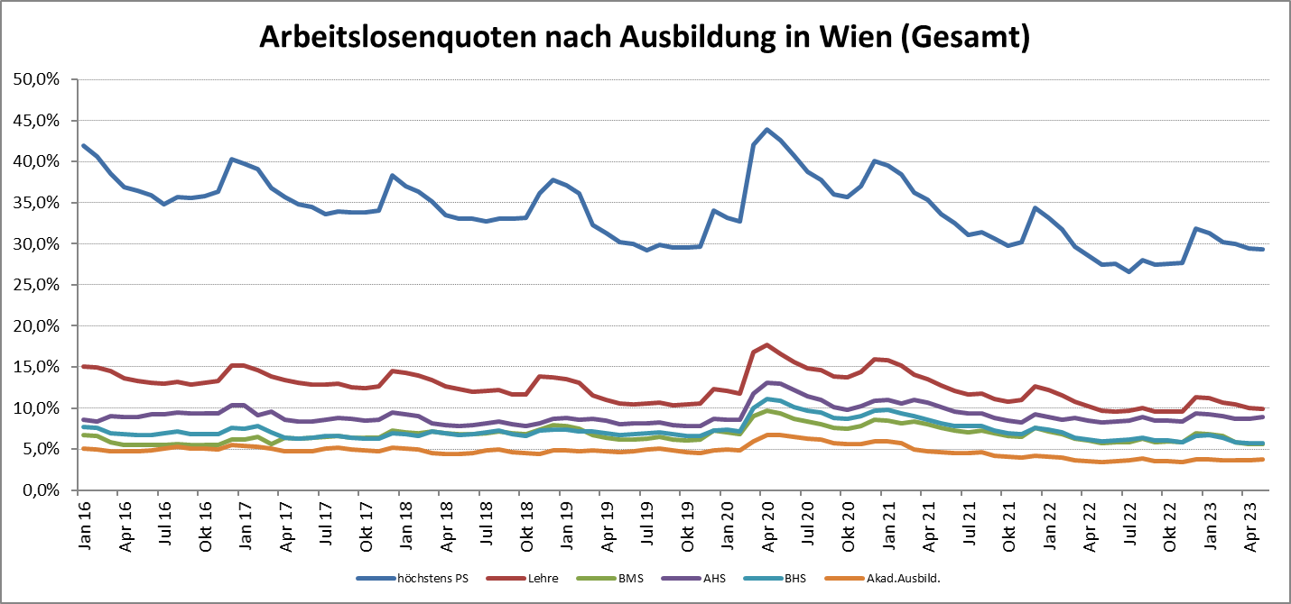

1 Vorgemerkte Arbeitslose einer Bildungsebene bezogen auf das Arbeitskräftepotential (Arbeitslose + unselbstständig Beschäftigte des Jahres) derselben Bildungsebene; die Gliederung der Beschäftigtenbasis nach Bildungsabschluss wurde nach Ergebnissen der Arbeitskräfteerhebung (unselbeständig Erwerbstätige nach LFK) errechnet

verwendete Abkürzungen:
AHS: Allgemeinbildende höhere Schule
BHS: Berufsbildende höhere Schule (Höhere technisch-gewerbliche Schule, Höhere kaufmännische Schule, Sonstige höhere Schule)
BMS: Berufsbildende mittlere Schule (Mittlere technisch-gewerbliche Schule, Mittlere kaufmännische Schule, Sonstige mittlere Schule)

*) Männer und Personen mit alternativem Geschlechtseintrag

